Voorblad
Toelichting
Dit Programma van Eisen en Wensen dient u digitaal in te vullen en aan te leveren als onderdeel van de Inschrijving op de aanbesteding. Dit Programma van Eisen en Wensen dient u digitaal in te vullen en aan te leveren als onderdeel van de Inschrijving op de aanbesteding. Een wens is geen vereiste maar een pré als het systeem hieraan voldoet. Op wensen kunt u punten scoren. |  |  |  |  |  | De door u behaalde score voor het Programma van wensen | 0 | De door behaald aantal punten voor G2.1 Functionele wensen (max 40 punten) | 0.00

Invulinstructies
Inschrijver dient per wens aan te geven of het gaat om

- | Standaardfunctionaliteit (20 punten) |  |  | Het betreft een standaardfunctionaliteit inschrijver beschikbaar stelt aan al haar klanten en welke operationeel aanwezig is bij ingangsdatum van de overeenkomst
- | Roadmap-functionaliteit (10 punten) |  |  | Een nog niet ontwikkelde standaardfunctionaliteit. Inschrijver stelt functionaliteit aan al haar klanten en moet uiterlijk op datum van livegang te zijn geaccepteerd door omgevingsdienst IJsselland
- | Maatwerk functionaliteit (5 punten) |  |  | Het betreft een niet standaard functionaliteit die niet terugkomt in de roadmap. De functionaliteit wordt specifiek ontwikkeld voor omgevingsdienst IJsselland. De maatwerk functionaliteit moet binnen één jaar na livegang geaccepteerd zijn door omgevingdienst IJsselland
- | Kan functionaliteit niet invullen (0 punten) |  |  | Het betreft een niet standaardfunctionaliteit die inschrijver niet als maatwerkfunctionaliteit kan ontwikkelen

Verder is het volgende van toepassing

- | Inschrijver dient alle geel gearceerde cellen in te vullen in alle tabbladen.
- | Inschrijver geen per wens maximaal één keer 'ja' op te geven bij de optie die van toepassing is. Voor de overige opties die niet van toepassing zijn dient 'nee' ingevuld te worden.
- | Indien optie ja, dan kleur de cel groen. Indien optie nee, dan kleur de cel rood.
- | Indien één wens twee keer met 'ja' is beantwoord of u niet alle geel gearceerde cellen zijn ingevuld, dan is het programma van wensen niet geldig en scoort u 0 punten op G2.1 functionele wensen.

Voorbeeld invulinstructies

Goed |  |  |  |  | Fout |  |  |  |  | Fout
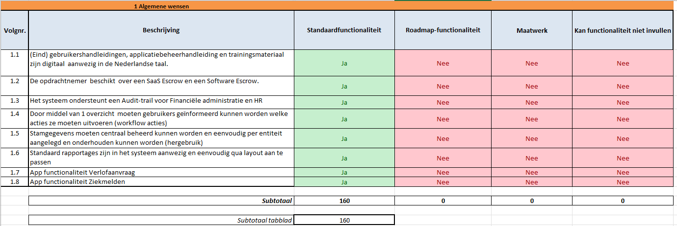
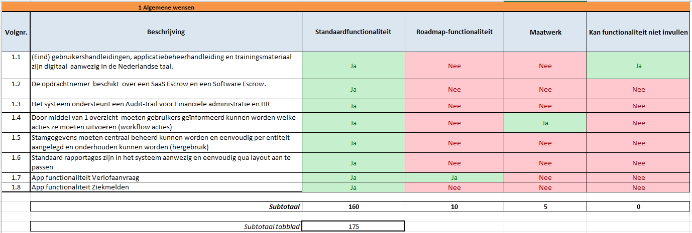
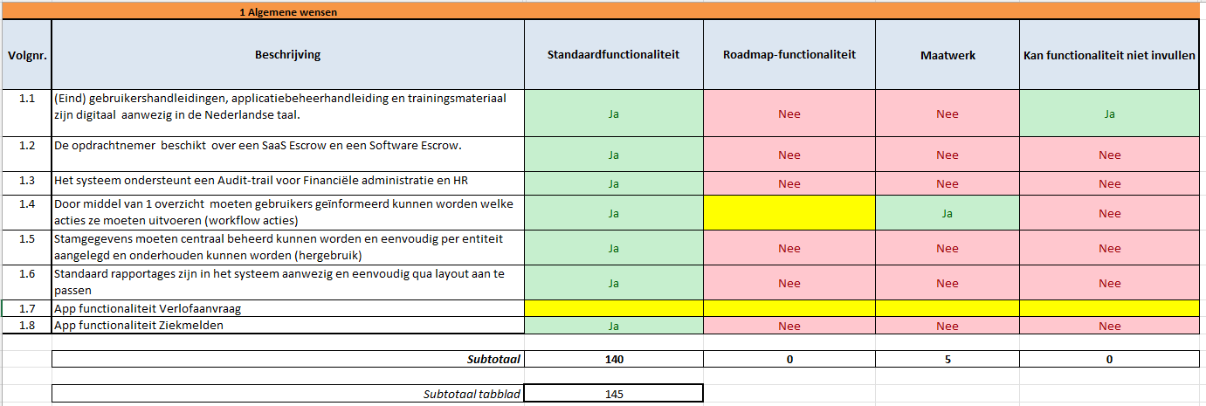

Beoordeling
Dit programma van wensen bestaat uit 157 wensen met een maximale score van 3140. Voor G2.1. Functionele wensen kunt u maximaal 40 punten halen.
Voor het bepalen van het totaal aantal punten wordt de volgende formule toegepast: (score wensen inschrijver/max score wensen)*40=behaalde aantal punten.

Per tabblad zijn de volgende maximale score te halen:
 | Tabblad | Aantal wensen | Maximale score
 | Algemeen | 8 | 160
 | Technisch beheer & security | 21 | 420
 | Inkoop&Contracten | 8 | 160
 | Crediteuren | 12 | 240
 | Debiteuren | 11 | 220
 | Financieel Beheer en Control | 12 | 240
 | HR | 70 | 1400
 | Projectadministratie | 7 | 140
 | Beheer | 8 | 160
 | Totaal | 157 | 3140

